转义字符
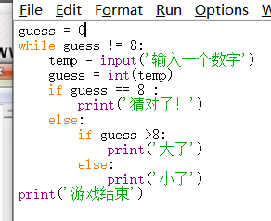
1、 | 使用转义字符转义\
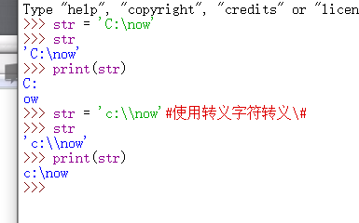

2、自动添加转义字符\ |  |  | 在字符串前加r

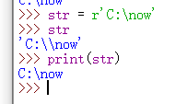

3、三引号字符串输入法

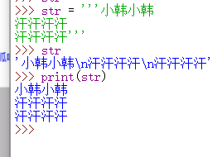

4、游戏修改

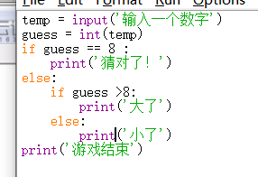

5、游戏循环 |  | ：while

函数
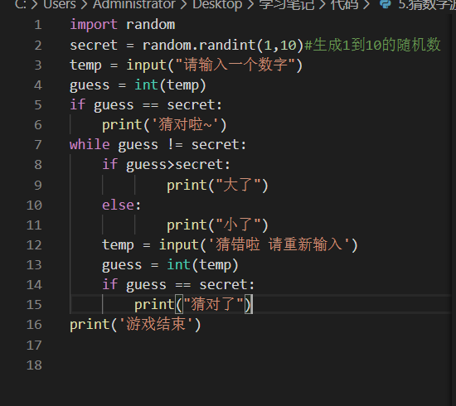
1、引入模块 import ***

2、使用模块中的函数

例：

数据类型
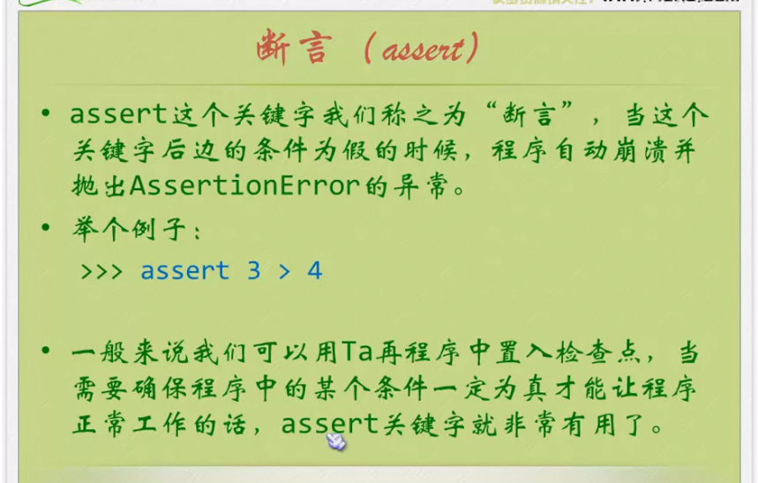
1、int() 将字符串转成整数 如果是小数 只取整数部分

2、float() 52-》52.0

3、str() 转换成字符串

4、type() 检查变量属于哪种类型

5、/是真正的除法 会出现小数 //是地板除
3/2=1.5 | 3//2=1 3.0//2=1.0

6、**幂运算操作符
3**2=9

7、优先级：先乘除再加减遇到括号先算括号

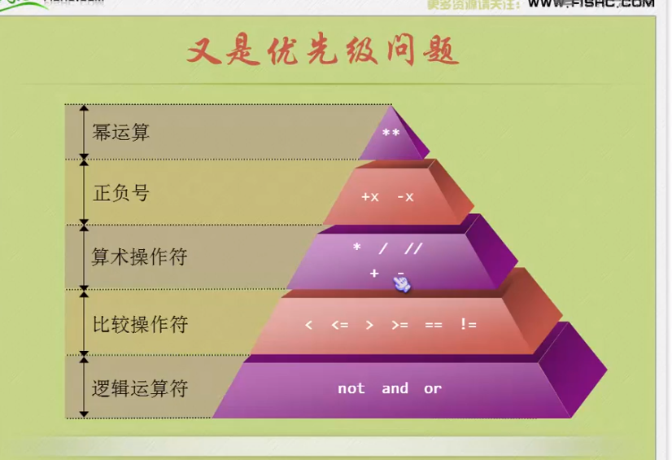

8、三元操作符
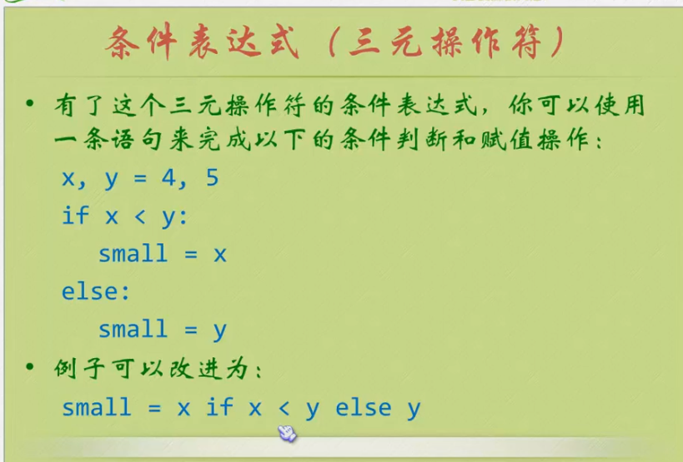

9、断言

循环
1、for循环
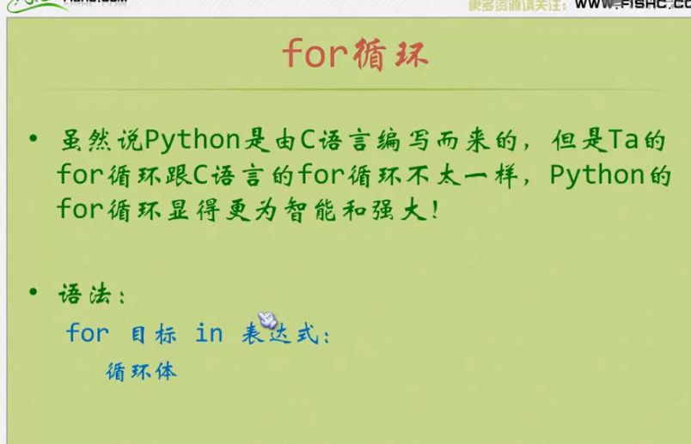

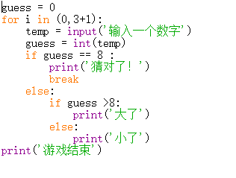

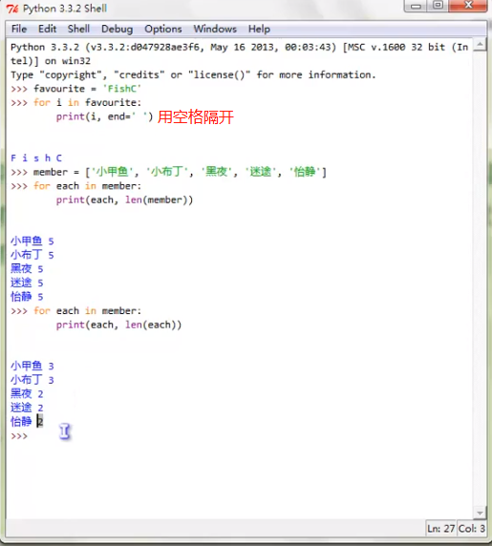

2、range（）

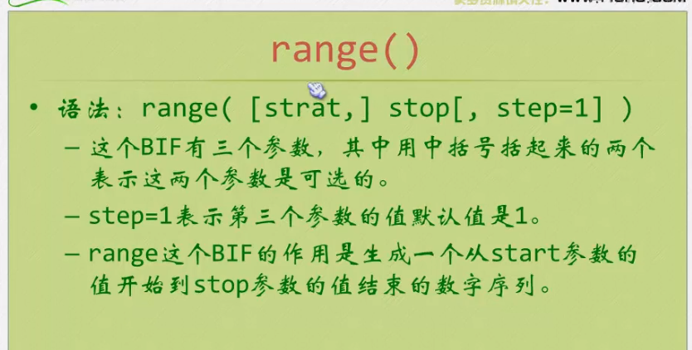

简单else if循环：elif：

